Cartouche BPU
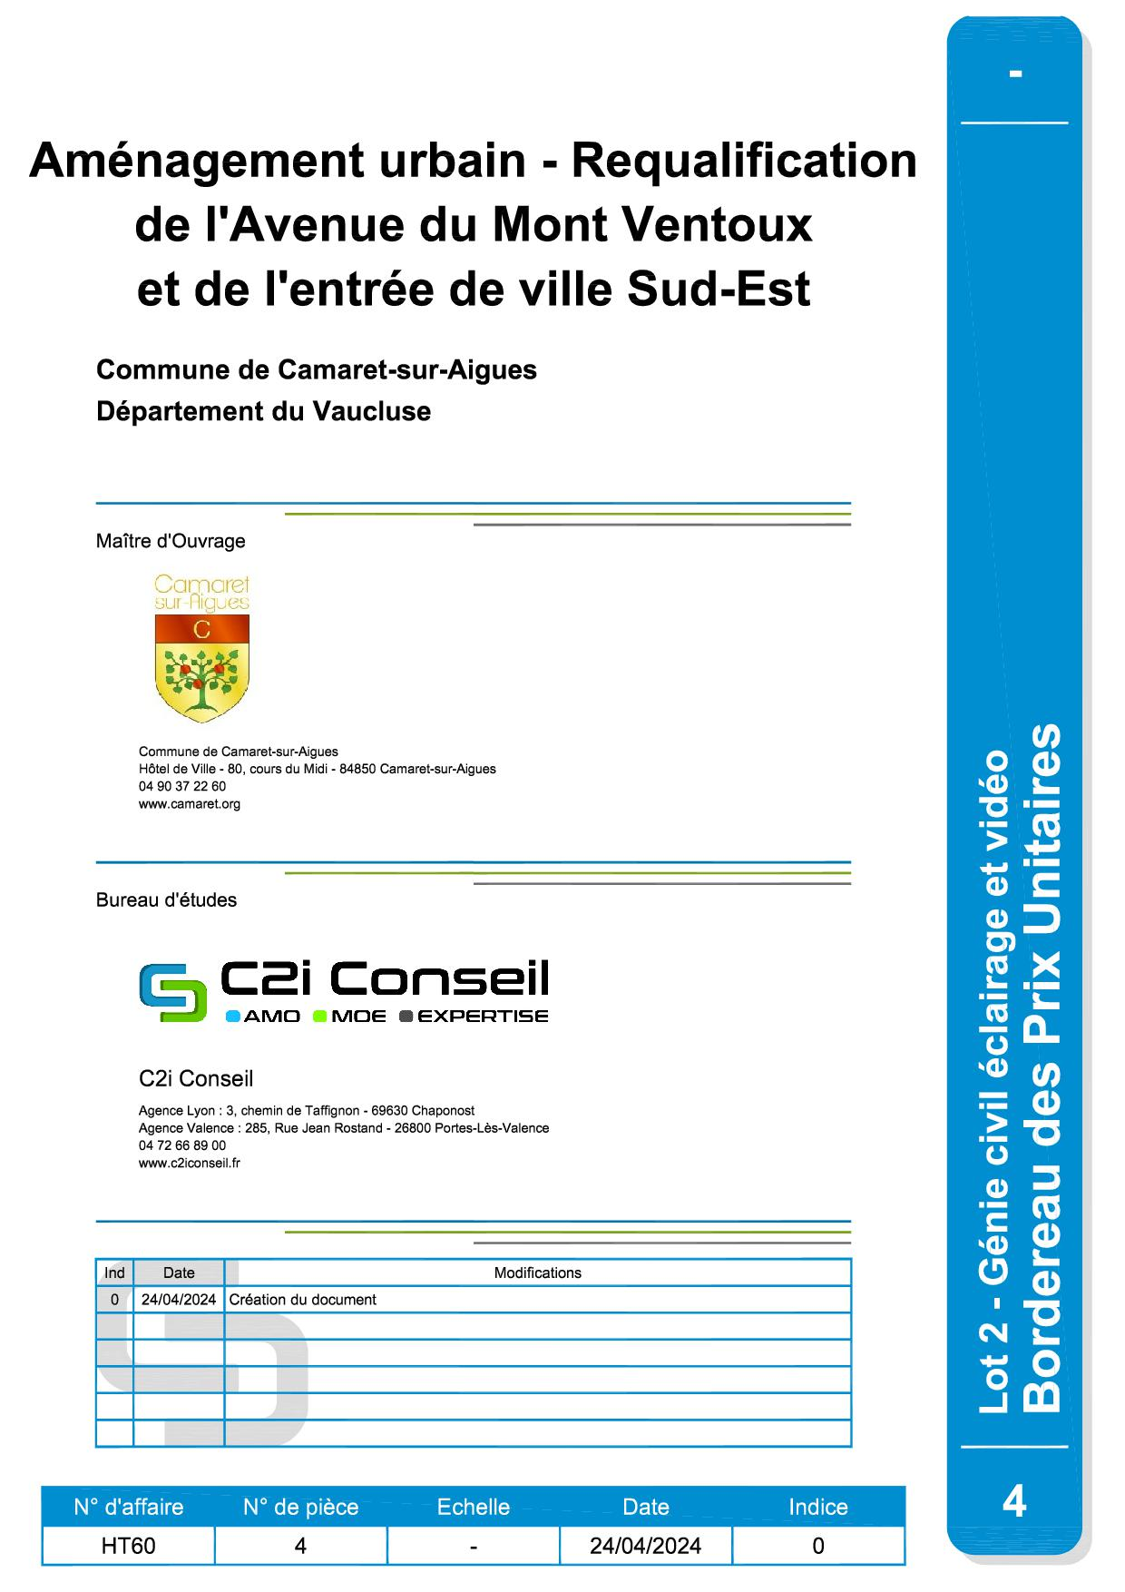

Cartouche DQE


